关卡编辑器
关卡编辑器使用手册
各个功能介绍
关卡白模建好后进入设置好的关卡(main，运行游戏状态下：所以要把配置好的白模先保存成关卡文件，然后修改到ROOM配置表中，场景命名规范：bp_zx_xxx_x_关卡名称，保存目录：
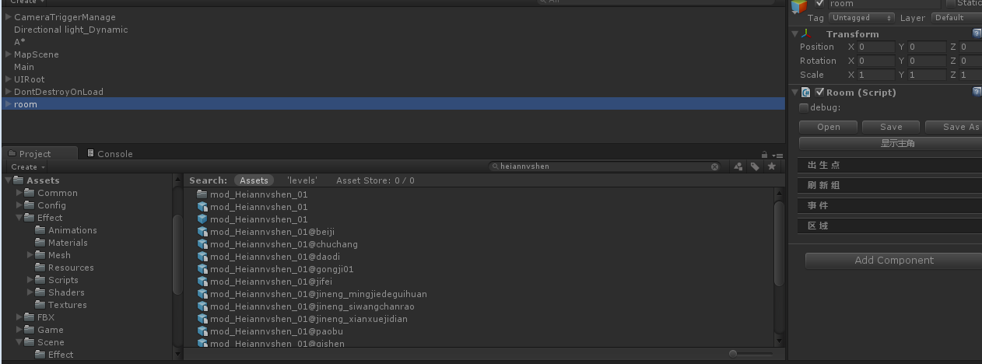

关卡编辑器的所有功能都在这里面
//点击后会看到右边出现了关卡编辑器的具体栏目

出生点
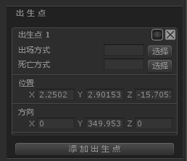
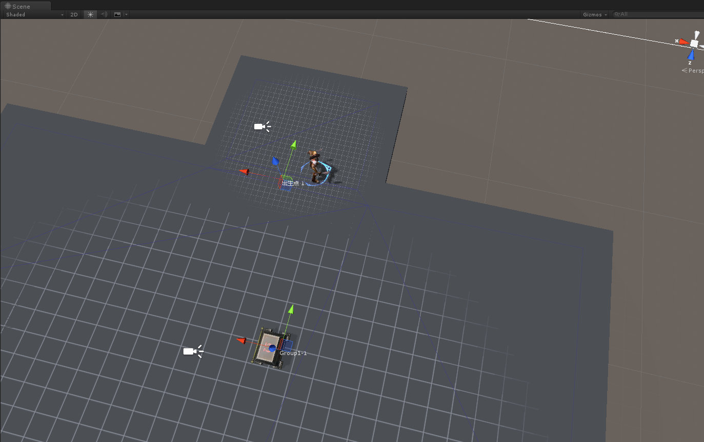

在scene窗口中，我们可以看到出生点的位置，默认是出现在主角脚下，可以拖动出生点的位置放置到你想要放置的位置
注意：只有在选中room菜单时才可移动，不要移动蓝色的Z轴坐标

出生点为主角出生的位置，出场方式和死亡方式在ROLE表中默认，如果需要特殊的出生死亡方式可点击选择，选择特殊的出生死亡方式供主角出生死亡时使用。点击添加出生点，可配置多个出生点。

刷新组

点击刷新组栏，添加刷新组

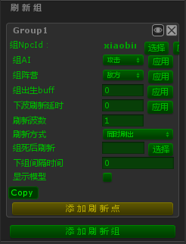

刷新点创建后，在SCENE界面会有一个刷新组名称+刷新点名称的刷新点出现，即如图所示，默认出生在主角脚底，默认朝向为主角朝向，可拖动放置到场景中
注意：只有在选中room菜单时才可移动，不要移动蓝色的Z轴坐标

此时我们已经添加了一个新的刷新组，刷新组为一些怪物的组合，刷新组名称可自己编辑
//组AI：该刷新组所使用的AI
//组阵营：该刷新组的阵营
//组出生BUFF：该刷新组所有怪物出生时所带的BUFF
//下波刷新延迟：组里有很多波怪物时，上一波刷完后下一波刷新的间隔时间（计数单位为秒）
//刷新波数：该刷新组总共刷新多少波
//刷新方式：该组怪物刷新的方式
//组死后刷新：该组怪物死后刷新哪一组或者哪一只
//下组间隔时间：下一组刷新组的怪物刷出间隔时间
//显示模型：配置好怪物后点击显示模型可显示出刷新点上各个怪物的模型（用于调整朝向和位置）

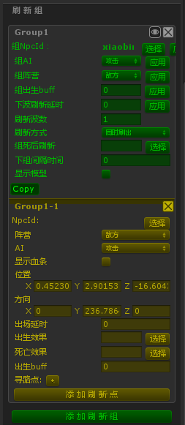

刷新组介绍完后我们点击添加刷新点，此时黄色区域就是该刷新点的信息。
//NPCid：该刷新点想要刷新的怪物ID（和ROLE一致）
//阵营：该刷新点的阵营
//AI：该刷新点的AI
//显示血条：该刷新点怪物是否显示BOSS血条（只用于BOSS的刷新点）
//位置：该刷新点在地图中的位置信息
//方向：该刷新点怪物的朝向
//出场延时：该刷新点怪物在激活其所在刷新组后延迟X秒刷出
//出生效果：该刷新点怪物出生方式
//死亡效果：该刷新点怪物死亡方式
//出生BUFF：该刷新点怪物刷出时所带的BUFF
//寻路点：该怪物行走时所寻路的点（默认时执行攻击AI最近路线原则）

事件

点击事件栏，添加事件，生成一个新的事件

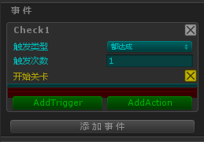

//触发类型：该事件被触发时需要达成的条件类型
//触发次数：该事件触发的次数
//addtrigger:点击选择事件触发条件
//addaction：点击选择触发条件后的结果

区域
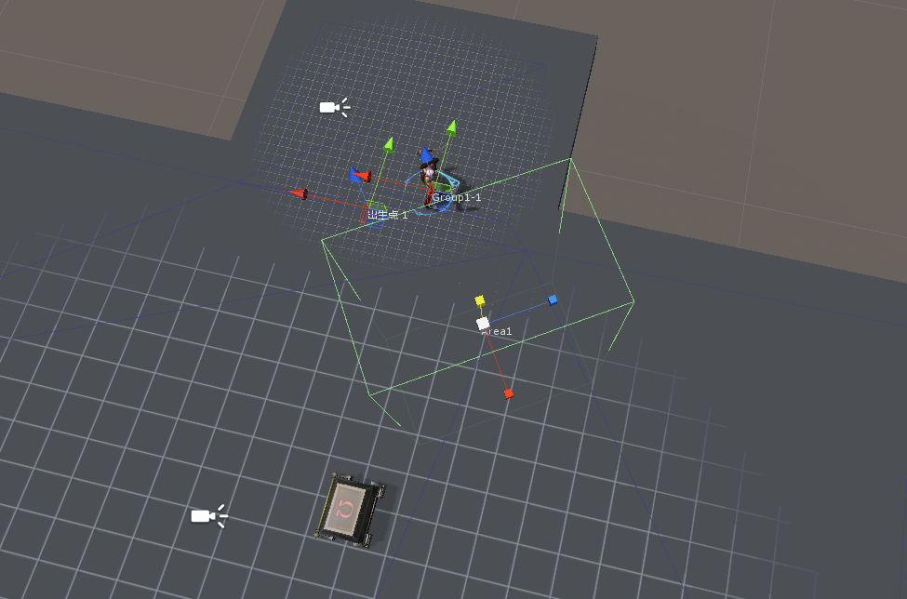

选择区域栏
//添加区域：点击后可在主角位置生成一个区域
//添加挡板：点击后可在主角位置生成一个挡板
在SCENE中按“W”为切换到区域自己的坐标轴：可以拖动该区域
按”R”可以调整区域的大小
按'E'可以调整区域的方向

添加区域，区域的名称为Area开头，区域可调整大小和方向。选中ROOM菜单栏下的Area栏目中的该区域，然后就可在scene中进行编辑了

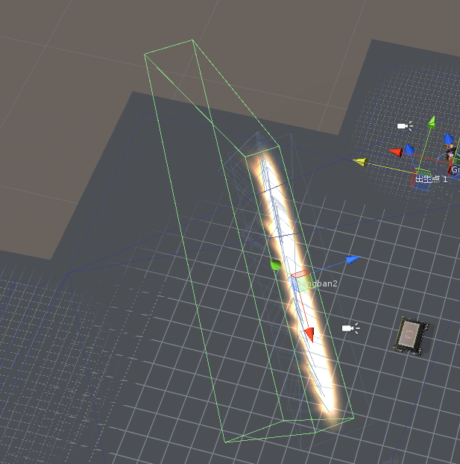
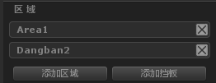

在SCENE中按“W”为切换到挡板自己的坐标轴：可以拖动该挡板
按”R”可以调整挡板的大小
按'E'可以调整挡板的方向

添加挡板，挡板的名称为拼音的挡板，挡板可陶正大小和方向。选中ROOM菜单栏下的挡板的特效ID即可选中该挡板，然后可以在SCENE中进行编辑了

保存和另存为
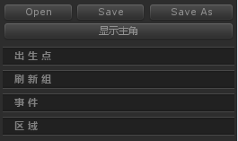

编辑完成关卡后我们可以点击SAVE保存并覆盖当前关卡文件
SAVE AS 另存关卡文件
OPEN 打开关卡文件
注意：关卡文件命名规则zx_X_X_n
（解释为主线_章节_关卡_难度）
编辑完毕测试完成上传时要传后缀名为json和meta的2个关卡文件

剧情编辑器
剧情编辑器使用手册

点击UNITY中TOOL目录下的剧情编辑器

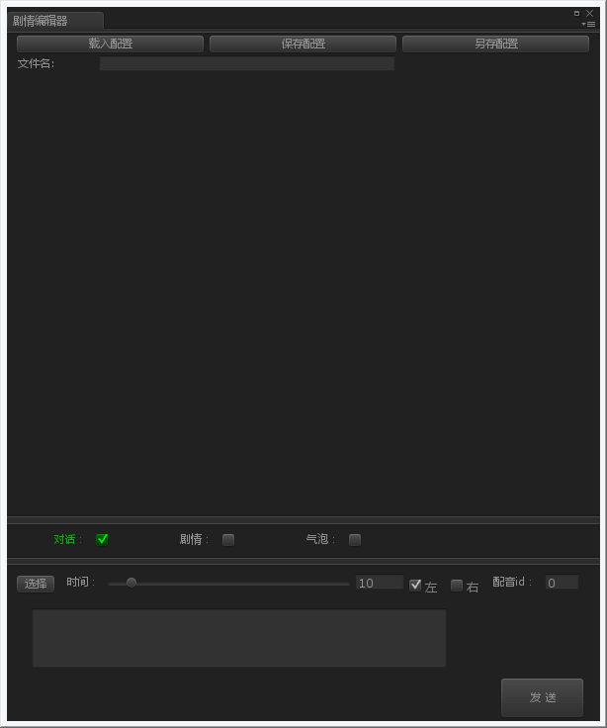

对话发送区域

人物半身像选择
半身像显示的位置
存在秒数

配音文件的ID

点击发送即发送到上面的区域

输入剧情对话的文字信息

